Trai.&Semi-Trel.GVW>3,5T
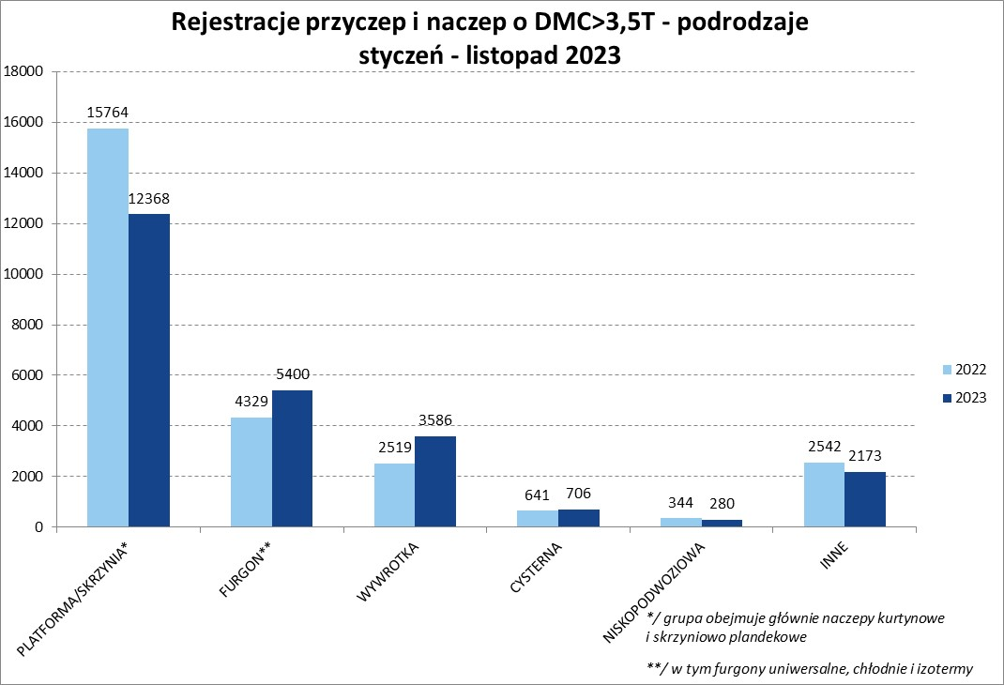
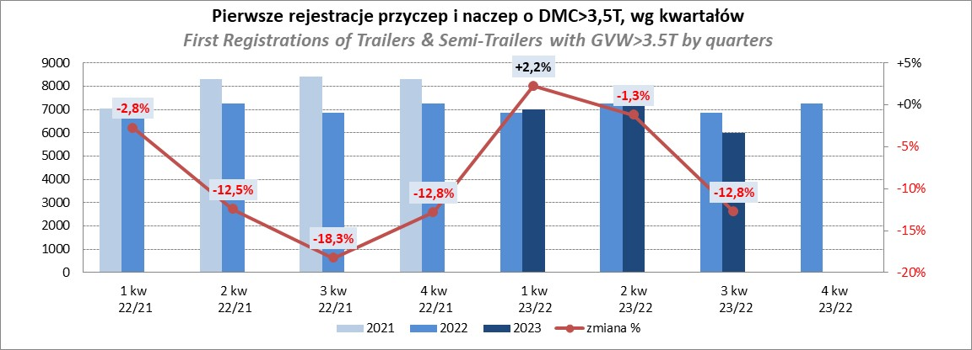
PZPM |  |  |  |  |  | 2023-12-08
Pierwsze rejestracje NOWYCH przyczep i naczep* o DMC>3,5T, udział w rynku %
First Registrations of NEW Trailers & Semi-Trailers with GVW>3.5T, Market Share %
 |  |  |  |  |  | Sztuki / Units
Pozycja | Marka | Rok narastająco Styczeń - Listopad
 |  | YTD January - November
 |  | 2023 |  | 2022 |  | Zmiana % r/r
No. | Make
 |  | Ogółem | Udział % | Ogółem | Udział % | Change % y/y
 |  | Total | Mkt shr % | Total | Mkt shr %
1 | SCHMITZ CARGOBULL | 6127 | 24.99% | 5947 | 22.75% | 3.0%
2 | KRONE | 4203 | 17.15% | 3712 | 14.20% | 13.2%
3 | WIELTON | 3804 | 15.52% | 4043 | 15.47% | -5.9%
4 | KOEGEL | 1545 | 6.30% | 2449 | 9.37% | -36.9%
5 | WECON | 768 | 3.13% | 704 | 2.69% | 9.1%
6 | SCHWARZMUELLER | 688 | 2.81% | 1276 | 4.88% | -46.1%
7 | BODEX | 577 | 2.35% | 592 | 2.26% | -2.5%
8 | MEGA | 520 | 2.12% | 249 | 0.95% | 108.8%
9 | KEMPF | 433 | 1.77% | 403 | 1.54% | 7.4%
10 | FLIEGL | 371 | 1.51% | 328 | 1.25% | 13.1%
11 | INTER CARS - FEBER | 355 | 1.45% | 283 | 1.08% | 25.4%
12 | KAESSBOHRER | 331 | 1.35% | 755 | 2.89% | -56.2%
13 | ZASŁAW | 330 | 1.35% | 453 | 1.73% | -27.2%
14 | CIMC | 297 | 1.21% | 217 | 0.83% | 36.9%
15 | BERGER | 280 | 1.14% | 518 | 1.98% | -45.9%
16 | BENALU | 229 | 0.93% | 151 | 0.58% | 51.7%
17 | GT TRAILERS/GNIOTPOL | 225 | 0.92% | 511 | 1.95% | -56.0%
18 | LAMBERET | 177 | 0.72% | 229 | 0.88% | -22.7%
19 | CHEREAU | 170 | 0.69% | 161 | 0.62% | 5.6%
20 | REDOS | 163 | 0.66% | 247 | 0.94% | -34.0%
 | Pozostałe / Others | 2920 | 11.9% | 2911 | 11.1% | 0.3%
 | OGÓŁEM / TOTAL | 24513 | 100% | 26139 | 100% | -6.2%
*/ bez rejestracji czasowych
Źródło: analizy PZPM na podstawie CEP
Source: PZPM analysis based on Central Register of Vehicles

Semi-Trailers GVW>3,5T
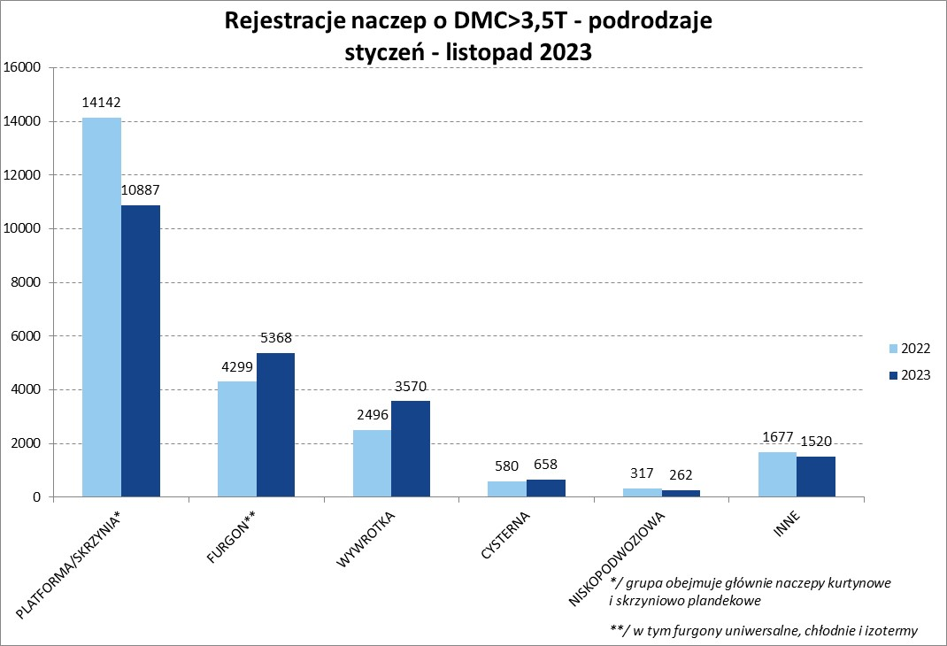
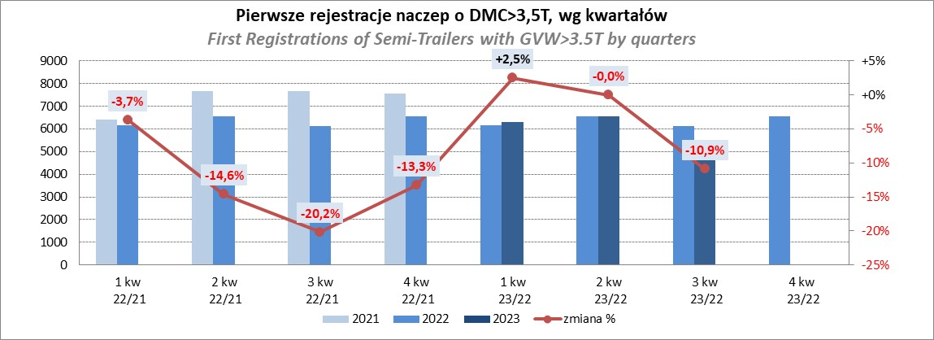
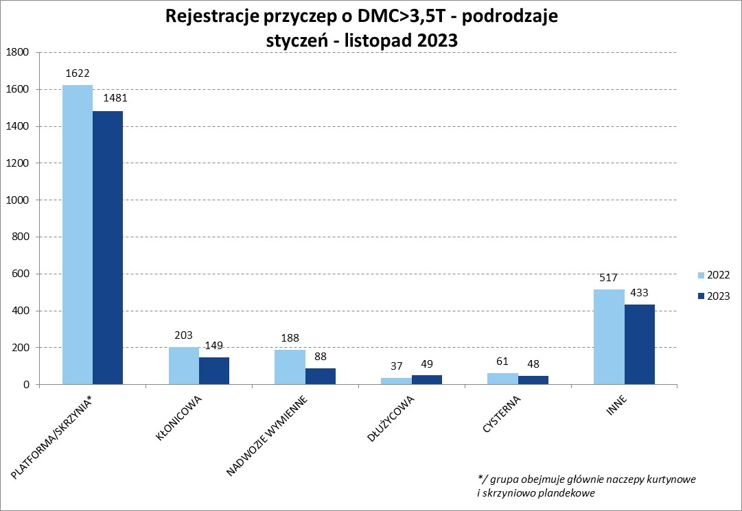
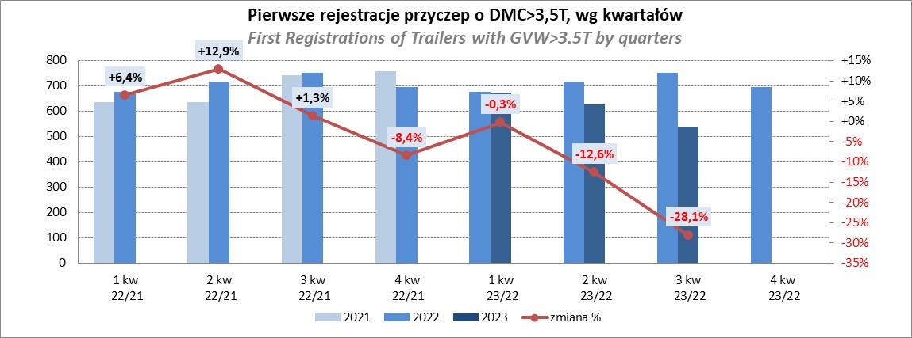
PZPM |  |  |  |  |  | 2023-12-08
Pierwsze rejestracje NOWYCH naczep* o DMC>3,5T, udział w rynku %
First Registrations of NEW Semi-Trailers with GVW>3.5T, Market Share %
 |  |  |  |  |  | Sztuki
Pozycja | Marka | Rok narastająco Styczeń - Listopad
 |  | YTD January - November
 |  | 2023 |  | 2022 |  | Zmiana % r/r
No. | Make
 |  | Ogółem | Udział % | Ogółem | Udział % | Change % y/y
 |  | Total | Mkt shr % | Total | Mkt shr %
1 | SCHMITZ CARGOBULL | 6120 | 27.5% | 5941 | 25.27% | 3.0%
2 | KRONE | 4197 | 18.9% | 3700 | 15.74% | 13.4%
3 | WIELTON | 3452 | 15.5% | 3738 | 15.90% | -7.7%
4 | KOEGEL | 1540 | 6.9% | 2435 | 10.36% | -36.8%
5 | SCHWARZMUELLER | 677 | 3.0% | 1267 | 5.39% | -46.6%
6 | BODEX | 567 | 2.5% | 576 | 2.45% | -1.6%
7 | MEGA | 520 | 2.3% | 244 | 1.04% | 113.1%
8 | KEMPF | 433 | 1.9% | 402 | 1.71% | 7.7%
9 | INTER CARS - FEBER | 355 | 1.6% | 282 | 1.20% | 25.9%
10 | FLIEGL | 351 | 1.6% | 302 | 1.28% | 16.2%
11 | KAESSBOHRER | 314 | 1.4% | 734 | 3.12% | -57.2%
12 | CIMC | 297 | 1.3% | 217 | 0.92% | 36.9%
13 | ZASŁAW | 288 | 1.3% | 395 | 1.68% | -27.1%
14 | BERGER | 280 | 1.3% | 518 | 2.20% | -45.9%
15 | BENALU | 229 | 1.0% | 151 | 0.64% | 51.7%
16 | LAMBERET | 177 | 0.8% | 229 | 0.97% | -22.7%
17 | CHEREAU | 170 | 0.8% | 161 | 0.68% | 5.6%
18 | STAS | 151 | 0.7% | 85 | 0.36% | 77.6%
19 | LAG | 135 | 0.6% | 95 | 0.40% | 42.1%
20 | D-TEC | 134 | 0.6% | 137 | 0.58% | -2.2%
 | Pozostałe / Others | 1878 | 8.4% | 1902 | 8.1% | -1.3%
 | OGÓŁEM / TOTAL | 22265 | 100% | 23511 | 100% | -5.3%
*/ bez rejestracji czasowych
Źródło: analizy PZPM na podstawie CEP
Source: PZPM analysis based on Central Register of Vehicles

Light trailers
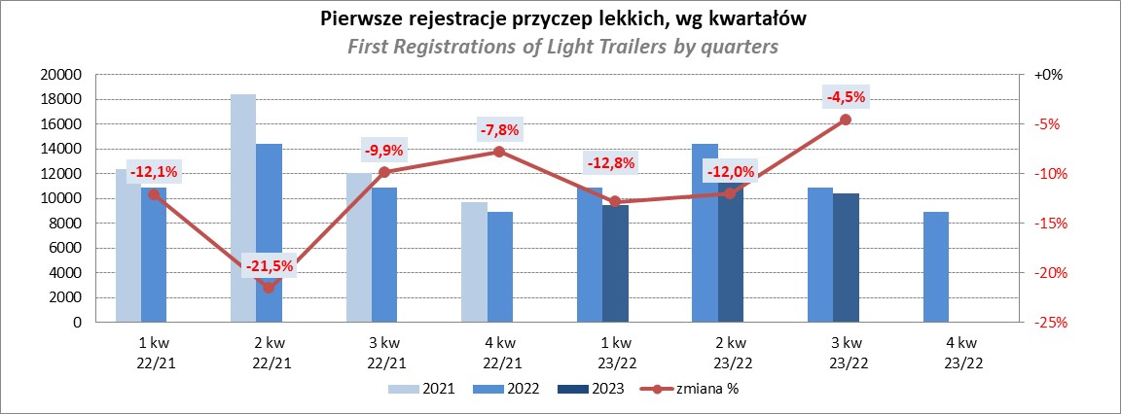
PZPM |  |  |  |  |  | 2023-12-08
Pierwsze rejestracje NOWYCH przyczep lekkich*, udział w rynku %
First Registrations of NEW Light Trailers*, Market Share %
 |  |  |  |  |  | Sztuki / Units
Pozycja | Marka | Rok narastająco Styczeń - Listopad
 |  | YTD January - November
 |  | 2023 |  | 2022 |  | Zmiana % r/r
No. | Make
 |  | Ogółem | Udział % | Ogółem | Udział % | Change % y/y
 |  | Total | Mkt shr % | Total | Mkt shr %
1 | NEPTUN-SORELPOL | 10634 | 27.46% | 11565 | 27.13% | -8.1%
2 | TEMARED | 8518 | 21.99% | 10284 | 24.13% | -17.2%
3 | NIEWIADÓW | 3027 | 7.82% | 3092 | 7.25% | -2.1%
4 | ZASŁAW | 2339 | 6.04% | 3592 | 8.43% | -34.9%
5 | FARO | 1566 | 4.04% | 1652 | 3.88% | -5.2%
6 | RYDWAN | 1548 | 4.00% | 1495 | 3.51% | 3.5%
7 | MARTZ | 1293 | 3.34% | 1580 | 3.71% | -18.2%
8 | WIDPOL | 845 | 2.18% | 697 | 1.64% | 21.2%
9 | WIOLA | 818 | 2.11% | 729 | 1.71% | 12.2%
10 | BRENDERUP-THULE TRAILERS | 799 | 2.06% | 846 | 1.98% | -5.6%
11 | FRACHT | 586 | 1.51% | 545 | 1.28% | 7.5%
12 | MASTER-TECH | 511 | 1.32% | 338 | 0.79% | 51.2%
13 | GŁOWACZ | 503 | 1.30% | 415 | 0.97% | 21.2%
14 | LORRIES | 480 | 1.24% | 407 | 0.95% | 17.9%
15 | W.N.P. M.SUSKI | 392 | 1.01% | 357 | 0.84% | 9.8%
16 | SPAWLINE | 378 | 0.98% | 371 | 0.87% | 1.9%
17 | STIM | 338 | 0.87% | 365 | 0.86% | -7.4%
18 | SIDECAR | 290 | 0.75% | 204 | 0.48% | 42.2%
19 | CARRO | 266 | 0.69% | 378 | 0.89% | -29.6%
20 | MIRO-CAR1 | 255 | 0.66% | 236 | 0.55% | 8.1%
 | Pozostałe / Others | 3345 | 8.6% | 3479 | 8.2% | -3.9%
 | OGÓŁEM / TOTAL | 38731 | 100% | 42627 | 100% | -9.1%
*/ bez rejestracji czasowych
Źródło: analizy PZPM na podstawie CEP
Source: PZPM analysis based on Central Register of Vehicles

Agri. Trailers
PZPM |  |  |  |  |  | 2023-12-08
Pierwsze rejestracje NOWYCH przyczep ciężarowych rolniczych*, udział w rynku %
First Registrations of NEW Agricultural Trailers*, Market Share %
 |  |  |  |  |  | Sztuki / Units
Pozycja | Marka | Rok narastająco Styczeń - Listopad
 |  | YTD January - November
 |  | 2023 |  | 2022 |  | Zmiana % r/r
No. | Make
 |  | Ogółem | Udział % | Ogółem | Udział % | Change % y/y
 |  | Total | Mkt shr % | Total | Mkt shr %
1 | PRONAR | 1914 | 33.01% | 2793 | 37.02% | -31.5%
2 | METAL-FACH | 717 | 12.36% | 765 | 10.14% | -6.3%
3 | METALTECH | 483 | 8.33% | 549 | 7.28% | -12.0%
4 | WIELTON | 437 | 7.54% | 704 | 9.33% | -37.9%
5 | PPHU WODZIŃSKI | 309 | 5.33% | 298 | 3.95% | 3.7%
6 | ZASŁAW | 232 | 4.00% | 330 | 4.37% | -29.7%
7 | MARPOL | 215 | 3.71% | 262 | 3.47% | -17.9%
8 | MEPROZET | 174 | 3.00% | 257 | 3.41% | -32.3%
9 | BBC | 136 | 2.35% | 118 | 1.56% | 15.3%
10 | JOSKIN | 132 | 2.28% | 187 | 2.48% | -29.4%
11 | TECHMONT | 130 | 2.24% | 120 | 1.59% | 8.3%
12 | POMOT | 116 | 2.00% | 180 | 2.39% | -35.6%
13 | CYNKOMET | 97 | 1.67% | 184 | 2.44% | -47.3%
14 | FLIEGL | 96 | 1.66% | 122 | 1.62% | -21.3%
15 | URSUS | 79 | 1.36% | 35 | 0.46% | 125.7%
 | Pozostałe / Others | 532 | 9.2% | 641 | 8.5% | -17.0%
 | OGÓŁEM / TOTAL | 5799 | 100% | 7545 | 100% | -23.1%
*/ bez rejestracji czasowych
Źródło: analizy PZPM na podstawie CEP
Source: PZPM analysis based on Central Register of Vehicles
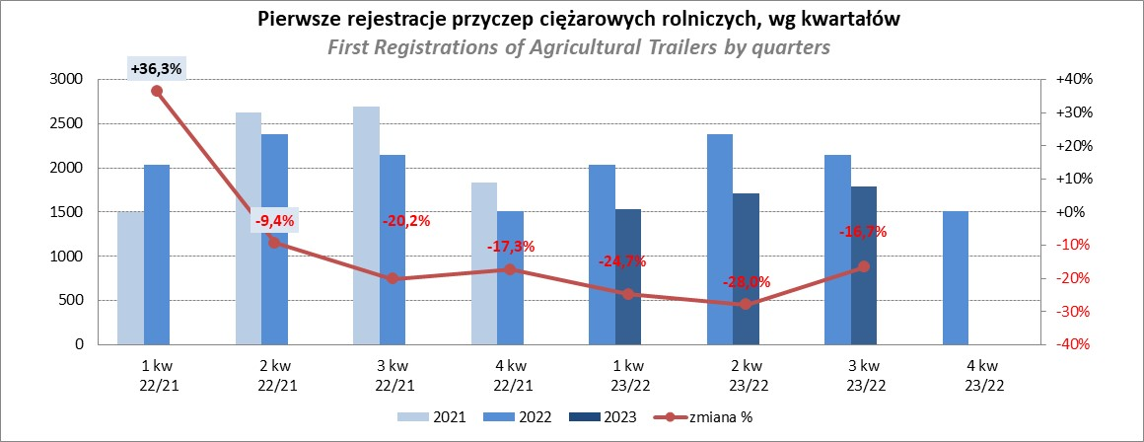

PZPM
Source: PZPM analysis based on Central Register of Vehicles

Agri.Tractors
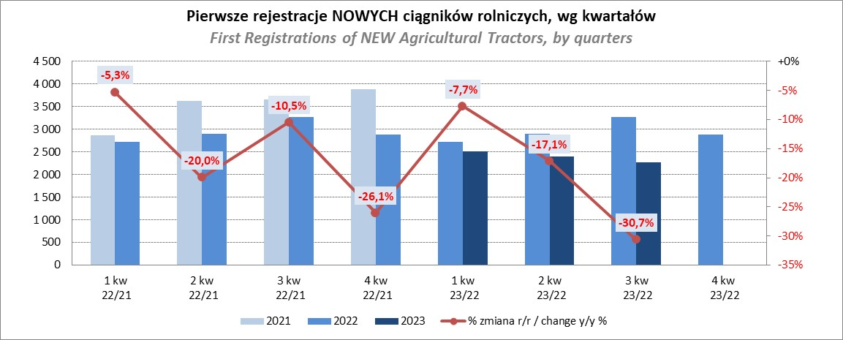
PZPM |  |  |  |  |  | 2023-12-08
Pierwsze rejestracje NOWYCH ciągników rolniczych*, udział w rynku %
First Registrations of NEW Agricultural Tractors*, Market Share %
 |  |  |  |  |  | Sztuki / Units
Pozycja | Marka | Rok narastająco Styczeń - Listopad
 |  | YTD January - November
 |  | 2023 |  | 2022 |  | Zmiana % r/r
No. | Make
 |  | Ogółem | Udział % | Ogółem | Udział % | Change % y/y
 |  | Total | Mkt shr % | Total | Mkt shr %
1 | NEW HOLLAND | 1,517 | 16.90% | 1,696 | 15.93% | -10.6%
2 | JOHN DEERE | 1,472 | 16.40% | 1,505 | 14.13% | -2.2%
3 | KUBOTA | 1,064 | 11.86% | 963 | 9.04% | 10.5%
4 | DEUTZ-FAHR | 799 | 8.90% | 946 | 8.88% | -15.5%
5 | CASE IH | 556 | 6.19% | 843 | 7.92% | -34.0%
6 | MASSEY FERGUSON | 460 | 5.13% | 797 | 7.48% | -42.3%
7 | VALTRA | 426 | 4.75% | 468 | 4.39% | -9.0%
8 | FARMTRAC | 368 | 4.10% | 456 | 4.28% | -19.3%
9 | CLAAS | 348 | 3.88% | 448 | 4.21% | -22.3%
10 | SOLIS | 308 | 3.43% | 267 | 2.51% | 15.4%
11 | FENDT | 281 | 3.13% | 272 | 2.55% | 3.3%
12 | ZETOR | 274 | 3.05% | 795 | 7.47% | -65.5%
13 | STEYR | 236 | 2.63% | 334 | 3.14% | -29.3%
14 | ARBOS | 160 | 1.78% | 92 | 0.86% | 73.9%
15 | LOVOL | 106 | 1.18% | 166 | 1.56% | -36.1%
 | Pozostałe / Others | 600 | 6.7% | 601 | 5.6% | -0.2%
 | OGÓŁEM / TOTAL | 8,975 | 100% | 10,649 | 100% | -15.7%
*Pojazdy zarejestrowane jako Ciągniki Rolnicze bez wyróżnionych jako potencjalne ATV / UTV
** Liczby zawierają rejestracje czasowe na koniec miesięcy
Źródło: analizy PZPM na podstawie CEP
*Vehicles registered as Agricultural Tractors without considered as ATV / UTV
Source: PZPM analysis based on Central Register of Vehicles

